收入- 商业租金表 (2)
地块面积指标
租赁面积测算
地块 | 性质 | 建筑面积 （㎡） | 得房率 | 租赁面积（㎡）
购物中心 | 地上商业 | 82,595 | 100.0% | 82,595 |  |  | 儿童体适能、辅导、乐园
 | 步行街 | 0 | 0%
 | 地下商业 | 0 | 0%
合计 |  | 82,595 | 100% | 82,595

分楼层面积指标
地块 | SUM | 总RETAIL | 分地块 | SUM | 盒子商业面积 | 步行街商业面积 | 地下商业面积
购物中心 | 82,595 | 82,595 | 1层 | 20,038 | 20,038 | - | -
 |  |  | 2层 | 20,381 | 20,381 | - | -
 |  |  | 3层 | 25,249 | 25,249 | - | -
 |  |  | 地下一层 | 16,927 | 16,927
合计 | 82,595 | 82,595 |  | 82,595 | 82,595 | - | -

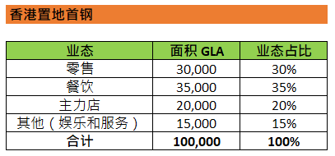
业态占比
业态 | 业态面积 | 业态占比 | 平均月租金 NLA Basis | 平均日租金 NLA Basis | 光环参考 | Check
零售 | 20,649 | 25% | 49 | 2 | 36% | 20,649
餐饮 | 33,038 | 40% | 241 | 8 | 33% | 33,038
主力店 | 12,389 | 15% | 30 | 1 | 16% | 12,389
其他（娱乐及服务） | 16,519 | 20% | 150 | 5 | 15% | 16,519
合计 | 82,595 | 100% | 143 | 5 |  | 82,595
 |  |  | Target: 210~230

分业态租金（开业年，按业态排布）
业态 | 单店面积 | 品牌数量 | 品牌示意 | 总面积 | 底租假设 （元/平米/月） | 月租金收入 （元/月） | 对标参考
零售 |  |  |  | 20,649 |  |  |  | TO B/E Sales | Total Rent
快时尚 | 1,000 | 1 | Uniqlo, Zara Home, MD, MUJI, Oysho | 1,000 | 30 | 30000 |  | 200,000.00 | 30,000.00
零售旗舰店 | 1,000 | 1 | Lego, 华为 | 1,000 | 30 | 30000 |  | 200,000.00 | 30,000.00
运动旗舰店 | 500 | 1 | Lululemon, Nike, Adidas, Fila, Descente | 500 | 60 | 30000 |  | 200,000.00 | 30,000.00
化妆品集合店 | 500 | 1 | Sephora | 500 | 30 | 15000 |  | 100,000.00 | 15,000.00
母婴集合店 | 400 | 1 | PureCotton, 爱婴室 | 400 | 120 | 48000 |  | 320,000.00 | 48,000.00
国际时尚 | 150 | 0 | Tommy, CK Jeans, Miss Sixty,CK Underwear, Calzadonia | 0 | 100 | 0 |  | 100,000.00 | 15,000.00
大淑女装/中淑女装 | 150 | 0 | Blue Erdos, EP, 哥弟, Amass, Puzeck, 播, Victoria Cashmere, OVV, Koradior | 0 | 220 | 0 |  | 220,000.00 | 33,000.00
运动 | 150 | 1 | New Balance, Skechers, Lining, MLB, Champion, Salomon, On | 150 | 200 | 30000 | 万达：680 | 200,000.00 | 30,000.00
少淑女装 | 150 | 0 | Initial, Moussy, Sly, Mo&Co,JNBY, Lily, MM, MU, ENJOY, Hear Me, Tie for her, Eifini | 0 | 180 | 0 | 喜隆多：400+ | 180,000.00 | 27,000.00
时尚零售 | 400 | 1 | 波司登 | 400 | 130 | 52000 | LCM：400 | 346,666.67 | 52,000.00
鞋包 | 100 | 0 | STACCATO, Belle, Talitaqoom, ECCO | 0 | 180 | 0 |  | 120,000.00 | 18,000.00
牛仔 | 150 | 1 | Levis, Lee, DEHHAM, EVISU | 150 | 180 | 27000 |  | 180,000.00 | 27,000.00
配饰/眼镜 | 80 | 2 | Swarovki, Pandora, Riotlily, 木九十, Sunglass Hut, Joomi Lim, TISSOT, CASIO, LOHO | 160 | 220 | 35200 |  | 117,333.33 | 17,600.00
内衣 | 100 | 0 | Flaglady, Neiwai, Ubras, AIMER, Maniform, 华歌尔 | 0 | 190 | 0 |  | 126,666.67 | 19,000.00
儿童零售主力店 | 900 | 0 | Hamleys, 玩具反斗城 | 0 | 55 | 0 |  | 330,000.00 | 49,500.00
儿童时尚零售 | 100 | 1 | YeeHoO, Hazzys Kid, B.DUCK KIDS, 国际蓝孩, 巴拉巴拉, Kidsland | 100 | 130 | 13000 | LCM 巴拉巴拉：250 | 86,666.67 | 13,000.00
儿童运动零售 | 100 | 1 | Fila Kids, Adidas Kids, Sketchers Kids, Nike Kids | 100 | 130 | 13000 |  | 86,666.67 | 13,000.00
黄金/珠宝 | 100 | 2 | 周生生, 周大福, 六福珠宝, Darry Ring, 周大福传承, TSL, I DO, 中国黄金 | 200 | 300 | 60000 | 万达：680 | 200,000.00 | 30,000.00
杂货（大） | 700 | 1 | KKV | 700 | 100 | 70000 |  | 466,666.67 | 70,000.00
数码/杂货（中） | 200 | 1 | 小米, Pop Mart | 200 | 200 | 40000 |  | 266,666.67 | 40,000.00
数码/杂货（小） | 70 | 5 | OSIM, 杂物社, Playstation, 良品铺子, 蕉下,阪枝屋 | 350 | 230 | 80500 |  | 107,333.33 | 16,100.00
家居集合店 | 14,739 | 1 | Coco Mat, Beast Home | 14,739 | 30 | 442166 | LCM：260 | 2,947,770.50 | 442,165.58
Total |  | 22 |  | 20,649 | 49 | 1,015,866 | 长安天街1F: 274
餐饮 |  |  |  | 33,038 |  |  |  | TO B/E Sales | Total Rent
大型商务宴请/大餐 | 800 | 2 | 大董, 万岛, 甬府尊鲜, 淮阳府 | 1,600 | 40 | 64000 | LCM：150~200 | 213,333.33 | 32,000.00
餐饮旗舰店 | 500 | 1 | 星巴克 | 500 | 70 | 35000 |  | 233,333.33 | 35,000.00
正餐 | 500 | 5 | 行运鸡煲, 四季民福,聚宝源, 凑凑火锅, 鼎泰丰, TIDU | 2,500 | 66 | 165000 |  | 220,000.00 | 33,000.00
正餐/餐酒吧 | 300 | 6 | 西贝, 捞王, 高老九, 西塔老太太, 青岛1903, 蔡澜, 麻六记, 莆田. 巴奴毛肚火锅, 龙人居水煮鱼, 小吊梨汤, 牛角日本烧肉, 添好运, 东来顺, 先启半步颠,很久以前 | 1,800 | 70 | 126000 |  | 140,000.00 | 21,000.00
亲子餐厅 | 500 | 1 | Liliput | 500 | 60 | 30000 | LCM：260 | 200,000.00 | 30,000.00
轻餐/简餐（中） | 200 | 6 | 汉堡王, 蓝蛙, Baker&Spice, Pizza Marzano, 和府捞面, The Woods, Fat Pho | 1,200 | 90 | 108000 | 万达：380 | 120,000.00 | 18,000.00
小型餐饮/简餐（小） | 100 | 3 | 小杨生煎, 小满手工粉, 味千拉面, 元气寿司,松鹤楼, 胜博殿 | 300 | 100 | 30000 |  | 66,666.67 | 10,000.00
美食广场 | 4,000 | 0 | Eataly, Foodie Social | 0 | 30 | 0 |  | 800,000.00 | 120,000.00
咖啡/茶饮 | 120 | 4 | Tim Hortons, 奈雪的茶, 喜茶 | 480 | 300 | 144000 |  | 240,000.00 | 36,000.00
甜品/饮品/面包 | 3,020 | 8 | Blueglass, 七分甜, 满记甜品, BreadTalk, 鲜芋仙 | 24,158 | 300 | 7247449 |  | 6,039,541.00 | 905,931.15
Total |  | 36 |  | 33,038 | 241 | 7,949,449 | 长安天街4F: 222
主力店 |  |  |  | 12,389
超市 | 9,389 | 1 | 永辉、奥乐齐 | 9,389 | 40 | 375572 | 万达家乐福：57 | 2,503,816.40 | 375,572.46
电影院 | 4,500 | 0 | 百丽宫 | 0 | 30 | 0 |  | 900,000.00 | 135,000.00
艺术空间 | 2,000 | 0 | UCCA | 0 | 30 | 0 |  | 400,000.00 | 60,000.00
成人娱乐 | 4,500 | 0 | 弹力猩球/Top Golf | 0 | 30 | 0 |  | 900,000.00 | 135,000.00
成人体育聚会 | 1,500 | 1 | Cages/Sandbox VR | 1,500 | 0 | 0 |  | - | -
书店 | 1,500 | 1 | 茑屋书店 | 1,500 | 0 | 0 |  | - | -
Total |  | 3 |  | 12,389 | 30 | 375,572
其他（娱乐、生活服务等） |  |  |  | 16,519
KTV | 1,500 | 0 | 星聚会 | 0 | 50 | 0 |  | 500,000.00 | 75,000.00
健身（大） | 500 | 0 | Will's | 0 | 40 | 0 |  | 133,333.33 | 20,000.00
室内滑雪 | 1,000 | 0 | Snow 51 | 0 | 30 | 0 |  | 200,000.00 | 30,000.00
美容美发 | 200 | 3 | 东瀛造型，PureThai，日置名媛，美丽田园 | 600 | 70 | 42000 |  | 93,333.33 | 14,000.00
生活服务 | 100 | 4 | 洗个头发、anna美甲 | 400 | 120 | 48000 | 万达：532 | 80,000.00 | 12,000.00
保健/美容护理 | 250 | 4 | Dragonfly, SOCIE | 1,000 | 90 | 90000 |  | 150,000.00 | 22,500.00
汽车 | 400 | 1 | Tesla | 400 | 300 | 120000 |  | 800,000.00 | 120,000.00
汽车 | 300 | 1 | XPENG | 300 | 330 | 99000 |  | 660,000.00 | 99,000.00
小型健身/培训 | 250 | 1 | More Lucky, Bounce Studio | 250 | 80 | 20000 |  | 133,333.33 | 20,000.00
儿童教培 | 200 | 3 | 番茄田 | 600 | 70 | 42000 | LCM：200 | 93,333.33 | 14,000.00
宠物服务 | 200 | 3 | Petwish | 600 | 120 | 72000 |  | 160,000.00 | 24,000.00
宠物体验 | 300 | 2 | 白日梦撸猪社 | 600 | 100 | 60000 |  | 200,000.00 | 30,000.00
成人娱乐 | 1,000 | 0 | 星际传奇 | 0 | 40 | 0 |  | 266,666.67 | 40,000.00
照相 | 11,769 | 1 | 天真蓝, HIMO | 11,769 | 160 | 1883053 |  | 12,553,687.47 | 1,883,053.12
Total |  | 23 |  | 16,519 | 150 | 2,476,053

 |  | 84 | Total Retail Area | 82,595 | 143 | 11,816,940 |  | check | #REF! |  | GLA | GFA

跳涨预估 |  |  |  |  |  |  |  |  | #REF! | CHECK | #REF!
业态 | 跳涨 | 业态占比 | 月租金收入 | 整体跳涨
零售 | 10% | 25% | 1,015,866 | 6%
餐饮 | 8% | 40% | 7,949,449
其他 | 0% | 35% | 2,851,626

竞品租金
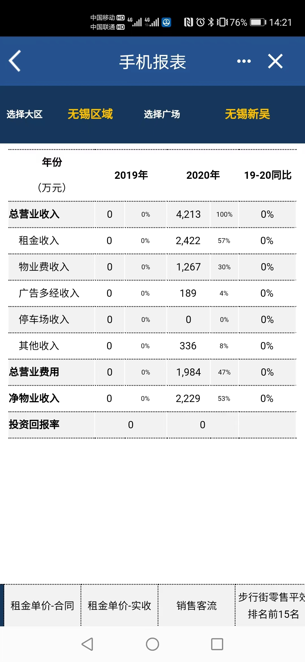
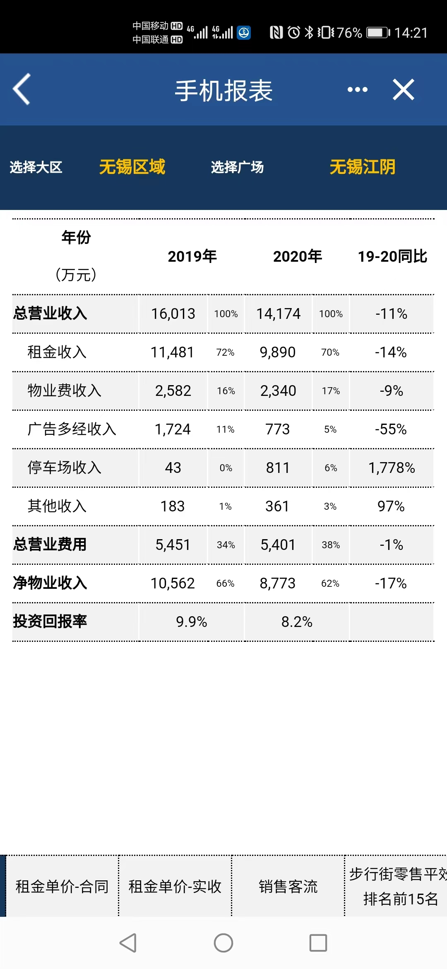
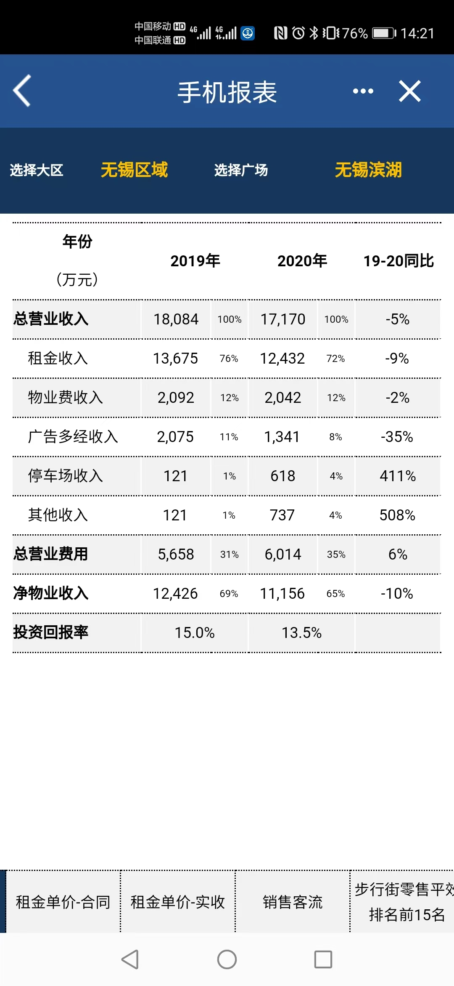
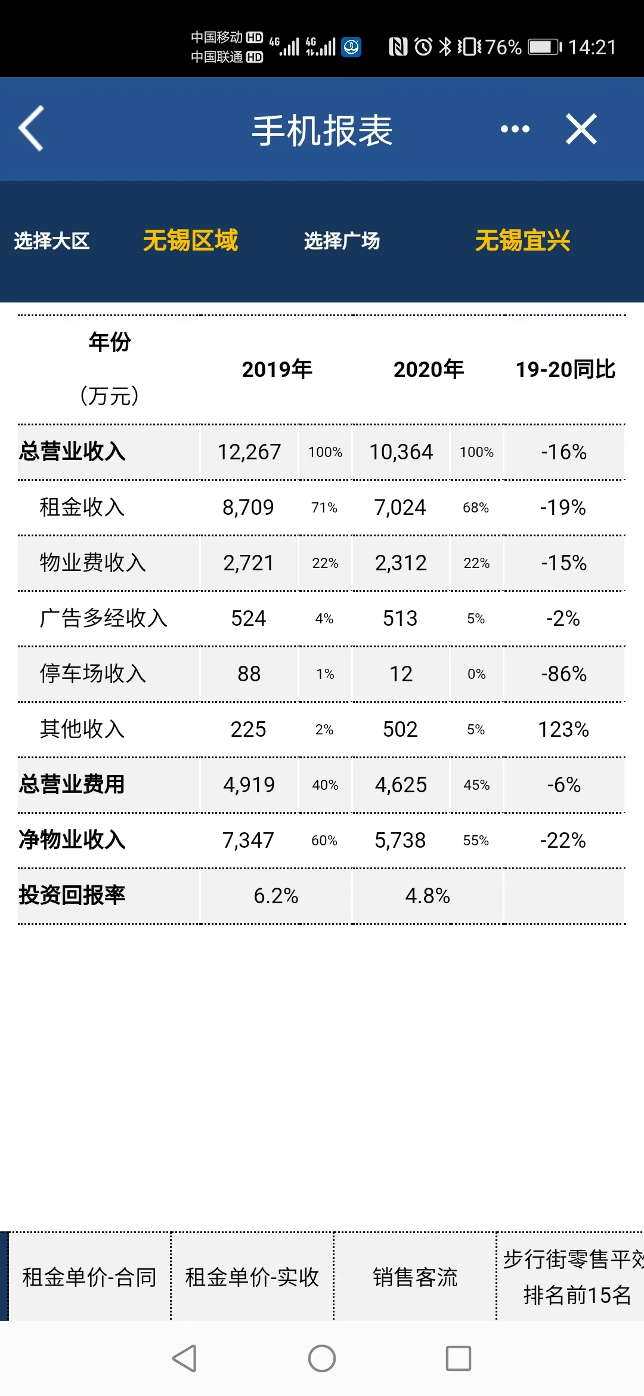
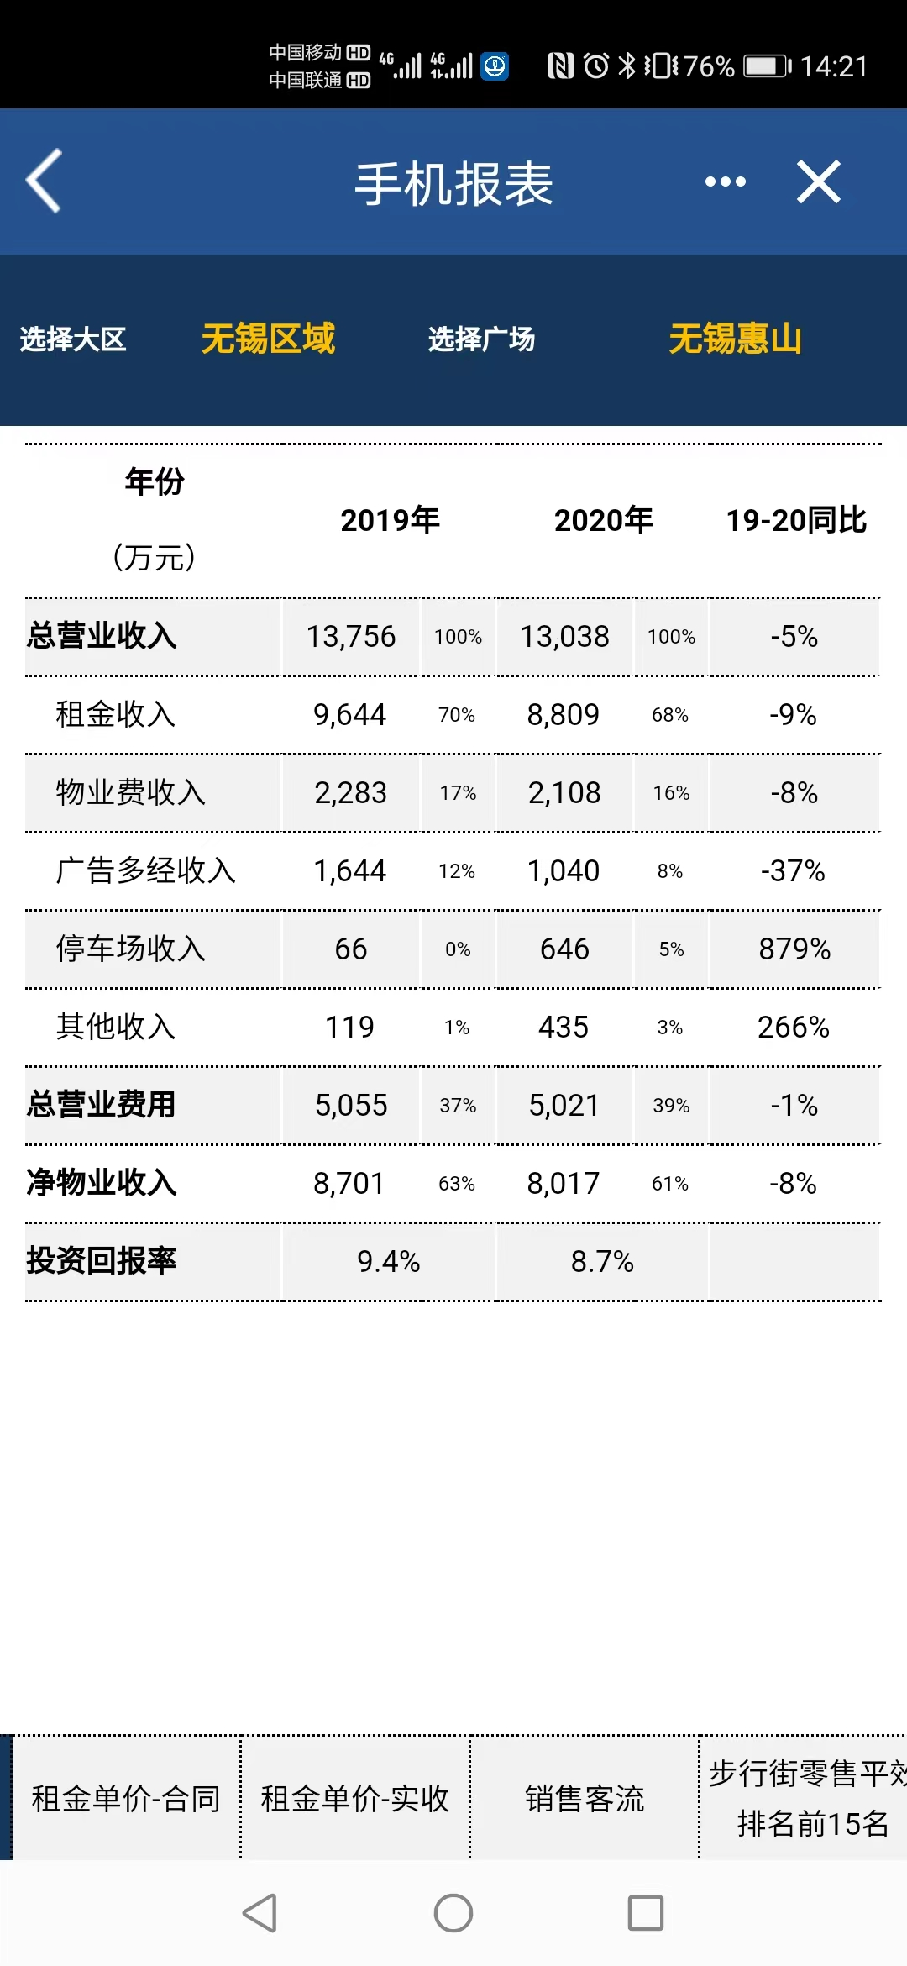
序号 | 竞品租金情况 | 建筑面积 （万平米） | 租赁面积 （万平米） | 出租率 | 2025年销售额 （亿元） | 平均租金 （元/平米/月） | 年租金 （亿元）
1 | 海岸城 | 12 | 6.2 | 98% | 13.2 | 165 | 1.2
2 | 万象城 | 24 | 13.0 | 100% | 26.0 | 210 | 3.0
3 | 大悦城 | 13 | 6.4 | 60% | 4.2 | 100 | 0.5

